申請目次
【交付申請に必要な書類】

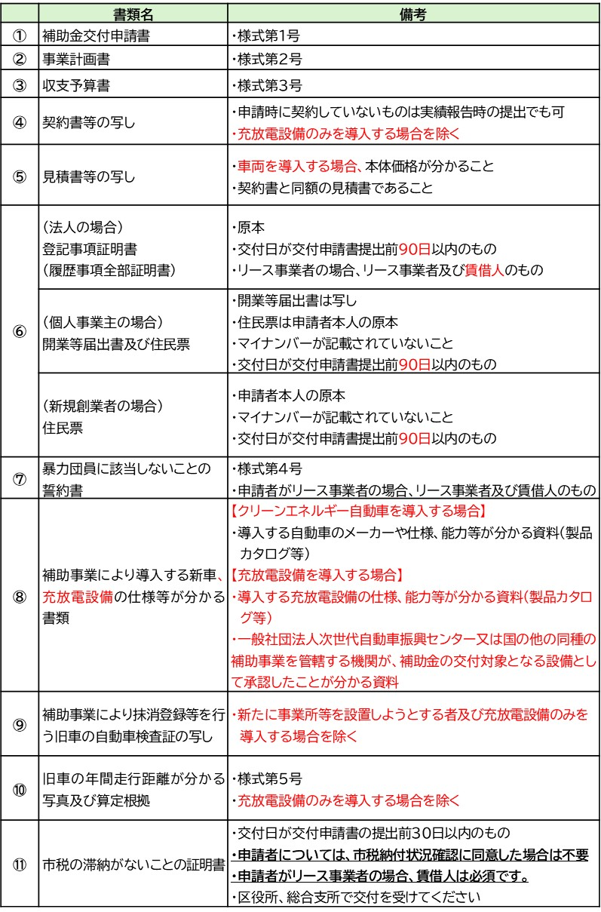

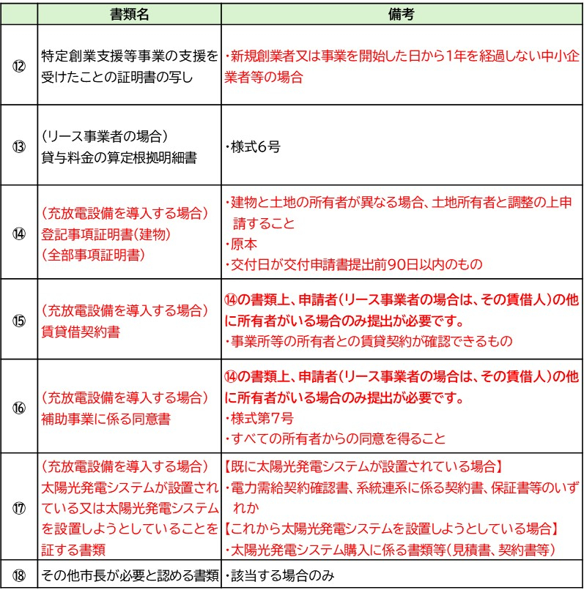

 | ※事前又は同時に「温室効果ガス削減アクションプログラム」への参加が必要です。
 |  | Ver260401

実績目次
【実績報告に必要な書類】

